BLE仕様
機能仕様：
 | ・Androidスマホから、アクティブ(手で操作)エントリで開錠、施錠
 | ・リモートキーから、アクティブ(手で操作)エントリで開錠、施錠
 | ・モータ起動時、アンロック、ロックにロックデバイスの位置が移動する。
 | ・ロックモータ作動（1sec）で、ロックスイッチがON（点灯）する。
 | ・アンロックモータ作動(1sec)でアンロックスイッチがON （点灯）する。
 | ・同じ方向でモータ作動させた場合は、スイッチは変わらない。
 | ・スマホアプリからロックデバイス状態が読み取れる。
 | ・スマホアプリから開錠、施錠ボタンで操作可能。
 | ・スマホアプリから接続状態が確認可能。
 | ・一定エリア(電波強度で判定)に近づくと開錠する。離れると施錠する。

LED (green)
Android Application

ESP32
BLE

LED (Red)

Un-Lock SW
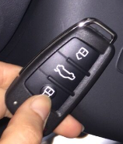
ESP32
(Remote Device)

BLE
Lock SW

 |  | 開錠・施錠制御信号
 |  | 開施錠スウィッチ信号
 |  | BLE通信

Android GUI
BLE_APP
BLE1
BLE2
BLEｎ
CONNECT
CONNECT
CONNECT
。。。
BLE_APP
BLE1
DISCONNECT
UNLOCK
LOCK
接続状態
ESP32に施錠の信号を送る
※LOCK成功した場合、無効にする
【UNLOCK】ボタンを有効にする
ESP32に開錠の信号を送る
※UNLOCK成功した場合、無効にする
【LOCK】ボタンを有効にする
ESP32との接続状態
接続制御ボタン

SCAN
 |  |  |  |  | 【SCAN】押下 |  |  | 【Connect】押下

 |  |  |  |  |  |  | 【DISConnect】押下

 |  |  |  | ① 起動画面 |  | ② 検知したデバイス一覧 |  |  | ③ 制御画面

■ 備考
仕様書の通り「一定エリア(電波強度で判定)に近づくと開錠する。離れると施錠する」
 | １．近くの場合
 |  | ③制御画面が以下の状態にする
 |  |  | 【接続状態】 → 接続状態
 |  |  | 【UNLOCK】ボタン → 無効にする
 |  |  | 【LOCK】ボタン → 有効にする

 | ２．離れる場合
 |  | ③制御画面が以下の状態にする
 |  |  | 【接続状態】 → 未接続状態 → 色も変更（緑 → グレイ）
 |  |  | 【UNLOCK】ボタン → 無効にする
 |  |  | 【LOCK】ボタン → 無効にする

※ Android 8.0

HardWareConnection
ESP32 |  |  | https://randomnerdtutorials.com/esp32-pinout-reference-gpios/

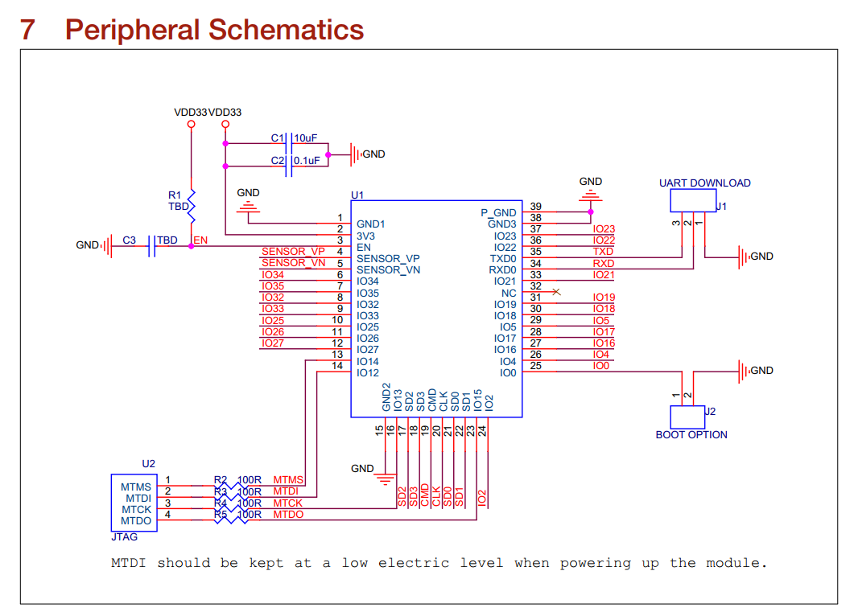
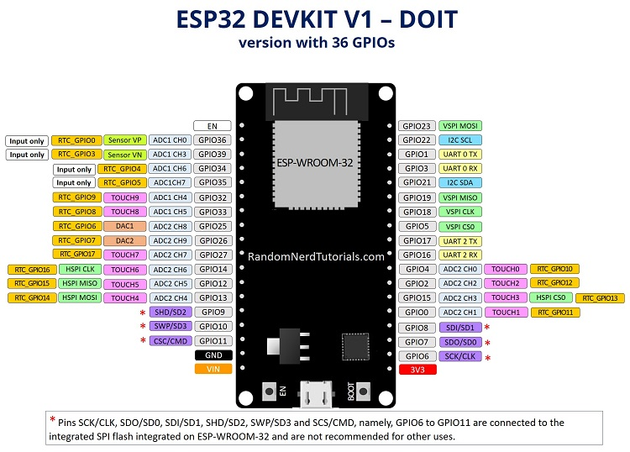

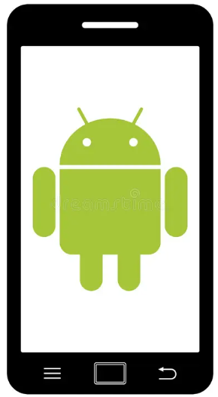

ESP-WROOM-32
18
 | LOCK
 | Indicator
19

 | UNLOCK
 | indicator

23
4

ESP-WROOM-32
 | UNLOCK
 | SW

26
 | LOCK
 | SW |  |  |  | UNLOCK
 |  |  |  |  | SW
25

 |  |  |  |  | LOCK
 |  |  |  |  | SW

制御ピン一覧
 | メイン基板
 |  | D4 |  | LOCK switch
 |  | D23 |  | UNLOCK Switch
 |  | D18 |  | LOCK LED
 |  | D19 |  | UNLOCK LED

 | サーブ基板
 |  | G32 |  | LOCK switch
 |  | G33 |  | UNLOCK Switch
 |  | G25 |  | LOCK LED
 |  | G26 |  | UNLOCK LED
 |  | G27 |  | Connection Indicator

通信制御
制御信号構成の通り
ID要求
制御データ

 | ID要求
 | -1 | 無効
 | 0 | アプリ
 | 1 | サーブ基板

 | 制御データ
 | -1 | 例外
 | 0 | 開錠
 | 1 | 施錠

制御
ESP-WROOM-32
（メイン基板）
18
 |  | LOCK
 |  | Indicator
19

 |  | UNLOCK
 |  | indicator

23
4
サーブ基板

ESP-WROOM-32 （サーブ基板）
 |  | UNLOCK
 |  | SW

26
 |  | LOCK
 |  | SW |  |  |  |  |  | UNLOCK
 |  |  |  |  |  |  |  | SW
25

 |  |  |  |  |  |  |  | LOCK
 |  |  |  |  |  |  |  | SW

役割：
 | メイン基板 → デジタルキーデバイスの仮想である。
 | アプリ → Androidでのデジタルキー制御アプリ
 | サーブ基板 → リモート

制御の通りです。

 |  | メイン基板 |  |  |  | サーブ基板 | アプリ |  | 振る舞い

 |  |  | ロックSW押下
 |  |  |  | ロック実行要求 |  |  |  |  |  | ロック実行 （ロックLED点灯）

 |  |  | アンロックSW押下
 |  |  |  | アンロック実行要求 |  |  |  |  |  | アンロック実行 （アンロックLED点灯）

 |  |  |  |  |  | ロックSW押下
 |  |  |  | ロック信号をメインに送信

 |  |  | ロック信号受け取り
 |  |  |  | ロック実行要求 |  |  |  |  |  | ロック実行 （ロックLED点灯）

 |  |  |  |  |  | アンロックSW押下
 |  |  |  | アンロック信号をメインに送信

 |  |  | アンロック信号受け取り
 |  |  |  | アンロック実行要求 |  |  |  |  |  | アンロック実行 （アンロックLED点灯）

 |  |  |  |  |  |  | 施錠ボタン押下
 |  |  |  |  | ロック信号をメインに送信

 |  |  | ロック信号受け取り
 |  |  |  |  | ロック実行要求 |  |  |  |  | ロック実行 （ロックLED点灯）

 |  |  |  |  |  |  | 開錠ボタン押下
 |  |  |  |  | 開錠信号をメインに送信

 |  |  | 開錠信号受け取り
 |  |  |  |  | 開錠実行要求 |  |  |  |  | アンロック実行 （アンロックLED点灯）

